상품제안서
70*76 메모형 점착메모지 4도 | 상품코드: S22462

 |  |  |  |  |  |  | 02-713-8555 | www.synergygift.co.kr
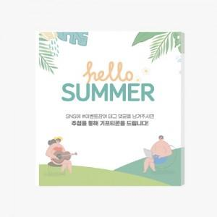 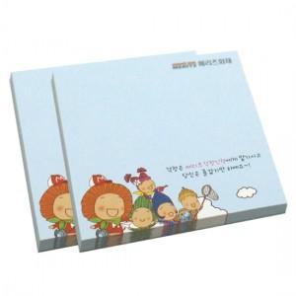 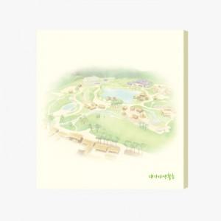

【상세/제작정보】 | <span style="font-size: 18pt;">컬러인쇄 무료 / 내지 색상은 주문시 비고에 기입 부탁드립니다.</span>

【인쇄/포장옵션】 | 풀칼라 / 포장불가능

【공급단가】 | 수량 | 500~ | 1,000~ | 3,000~ | 5,000~ | 10,000~
*VAT별도 | 50매 | 610원 | 590원 | 550원 | 520원 | 500원
 | 100매 | 850원 | 830원 | 790원 | 740원 | 710원

【상품 URL】 | https://www.synergygift.co.kr:443/src/goods_detail.php?gdno=22462

